Тех задание
Техническое задание на постройку стенда на Выставке-ярмарке в рамках XIII Форума регионов России и Беларуси (г.Минск, 25 - 27 июня)
 | Анкета компании-застройщика
 | Название компании:
 | Контактное лицо:
 | Наличие портфолио (в наличии / нет в наличии)
 | Сайт (ссылка на веб-сайт)
 | Свидетельство о регистрации (данные о регистрации, ИНН)
 | Опыт работы (возраст компании)
 | Опыт работы с Белинтерэкспо (совместные проекты)
 | Местоположение главного офиса (только город)
 | Местоположение производственного цеха (только город)
 | Банковский счет
 | Валюта платежей
 | Есть ли заказы на выставке помимо Белинтерэкспо (да / нет)

Визуал стенда
 |  |  | Выставка | XIII Форума регионов России и Беларуси
 |  |  | Дата | 25 - 27 июня
 |  |  | Город | Минск
 |  |  | Экспонент | УП "Белинтерэкспо" БелТПП
 |  |  | Метраж | 72 кв.м.
 |  |  | Размеры | 9м х 8м
Пол:
 | Перечень | Описание |  | Цена | Кол-во |  | Сумма
1 | Напольное покрытие | предложить варианты согласно дизайна (ПРЕДЛОЖИТЬ УПРОЩЕННЫЙ ВАРИАНТ) |  |  | 72 | м² | 0
ИТОГО: |  |  |  |  |  |  | 0
Декор лицевой части стенда:
№ | Перечень | Описание |  | Цена | Кол-во |  | Сумма
1 | Надпись "Пензенская область" | с контражурной подсветкой |  |  | 1 | шт.
2 | Объемные резные элементы с полками | (ПРЕДЛОЖИТЬ УПРОЩЕННЫЙ ВАРИАНТ) |  |  | 2 | шт.
3 | Объемные картинки на стене | с контражурной подсветкой |  |  | 3 | м
4 | Объемные резные наличники белые ( согласно дизайну) | (ПРЕДЛОЖИТЬ УПРОЩЕННЫЙ ВАРИАНТ) |  |  | 1 | компл
5 | Герб Пензенской облапсти | с контражурной подсветкой на фасаде и без подсветки в переговорке |  |  | 2 | шт.
ИТОГО:
Экспозиция (72 кв.м.):
№ | Перечень | Описание |  | Цена | Кол-во |  | Сумма
1 | Переговорка | Каркас стен с баннерной тканью (согласно дизайна) 3м*5м две стены белый баннер+ две стены зелёные как в дизайн-проекте |  |  | 15 | м²
2 | Подсобка | Каркас стен с баннерной тканью (согласно дизайна) 3м*3м |  |  | 9 | м²
3 | Дверь | Дверь с фурнитурой, ключами (зелёная с белой ручкой ) |  |  | 3 | шт.
ИТОГО:
Электричество и освещение:
№ | Перечень | Описание |  | Цена | Кол-во |  | Сумма
1 | Прожектор | по периметру конструкции согласно дизайну (14 шт.) + для подсветки внутрь конструкции в переговорку и подсобку (6 шт.) |  |  | 20 | шт.
2 | Розетка 24ч | в подсобке для холодильника |  |  | 1 | шт.
3 | Розетка | в переговорной для ТВ на стене и в подсобке |  |  | 10 | шт.
4 | Силовой кабель |  |  |  |  | м
5 | Подвод электричества |  |  |  |  | -
6 | Электрический щиток с замком | - |  |  | 1 | шт.
ИТОГО:
Производственные расходы:
№ | Перечень | Описание |  | Цена | Кол-во |  | Сумма
1 | Художественное макетирование, верстка и подготовка к печати | - |  |  |  | -
2 | Расходные материалы / пленка / упаковка мебели | - |  |  |  | -
3 | Монтажные / демонтажные работы дневные | - |  |  |  | -
4 | Монтажные / демонтажные работы ночные | - |  |  |  | -
5 | Транспортные расходы (с оформлением пропусков) | - |  |  |  | -
6 | Уборка стенда после монтажа | Обеспыливание всех поверхностей, уборка мусора |  |  |  | -
7 | Вывоз мусора / утилизация стенда | - |  |  |  | -
8 | Утилизационный сбор | - |  |  |  | -
9 | Ежедневная уборка стенда | Сопровождение на протяжении мероприятия, утренняя уборка |  |  |  | -
10 | Дежурный электрик/монтажник | Сопровождение на протяжении мероприятия (паспортные данные сотруника для регистрации бейджа через личный кабинет Белинтерэкспо) |  |  |  | -
11 | Страхование |  |  |  |  | -
12 | Огнетушители | - |  |  | 1 | шт.
13 | Накладные расходы |  |  |  |  | -
ИТОГО:
ИТОГО РАБОТ:
НАЛОГИ (Система налогобложения_____________):
ИТОГО С НАЛОГАМИ:
Оборудование
№ | Перечень | Описание |  | Цена | Кол-во |  | Сумма
1 | Полки-стеллажи трёхярусные | с использованием балясин согласно дизайн-проекта (окрашенные) |  |  | 4 | шт.
2 | Столы-полки круглые трёхярусные | с использованием балясин согласно дизайн-проекта (окрашенные) |  |  | 3 | шт.
3 | Столы круглые | с использованием балясин согласно дизайн-проекта (окрашенные) |  |  | 2 | шт.
4 | Стулья | для открыток зоны | 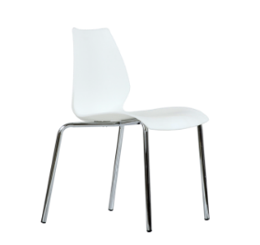 |  | 6 | шт.
5 | Стулья | в переговорку |  |  | 6 | шт.
6 | Буклетница без дефектов |  |  |  | 2 | шт.
7 | Стол для переговоров на 6-8 персон ЛДСП |  |  |  | 1 | шт.
8 | Телевизор 42 дюйма с пультом и проводным USB удлинителем (согласно дизайну на стене в переговорке) | 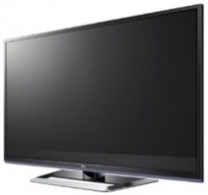 |  |  | 1 | шт.
9 | Стол ориентировочно 1м на 1м для подсобного помещения |  |  |  | 1 | шт.
10 | Холодильник 150-200л в подсобку |  |  |  | 1 | шт.
11 | Стеллаж в подсорбку | 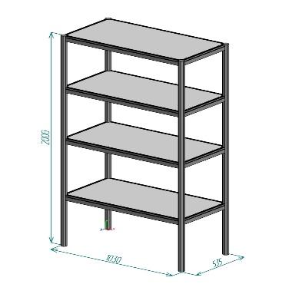 |  |  | 1 | шт.
12 | Вешалка настенная в подсобку |  |  |  | 1 | шт.
13 | Вешалка напольная в переговорку |  |  |  | 1 | шт.
14 | Кулер, холодная-горячая вода (3 бутыли воды) | 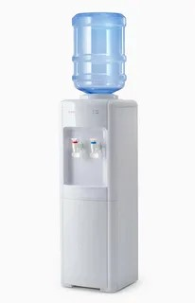 |  |  | 1 | компл.
15 | Чайник и чай 100 пакетиков | 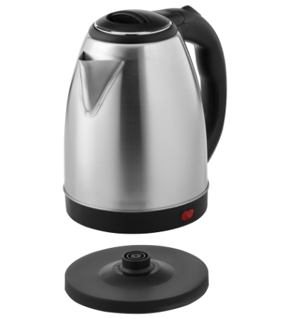 |  |  | 1 | компл.
16 | Кофемашина зерновая и 2 упаковки кофейных зерен | 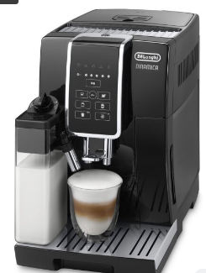  |  |  | 1 | компл.
17 | Стаканчики одноразовые бумажные и ложки (деревянные стики) | 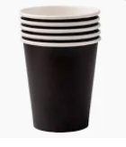 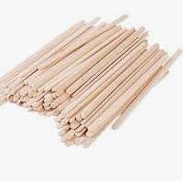 |  |  | 200 | шт.
18 | Стаканчики одноразовые, пластиковые | 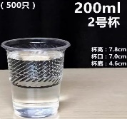 |  |  | 300 | шт.
19 | Сахар в стиках | 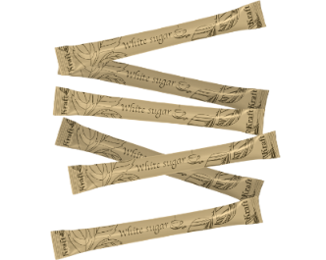 |  |  | 150 | шт.
20 | Салфетки влажные и салфетки сухие |  |  |  | 5 | компл.
21 | Корзина для бумаги и одноразовые пакеты |  |  |  | 4 | компл.
22 | Бак для мусора с крышкой и одноразовые пакеты |  |  |  | 1 | компл.
23 | Удлинитель (минимум 1,5) |  |  |  | 1 | шт.
24 | Зеркало в подсобное помещение настенное |  |  |  | 1 | шт.
25 | Вода бутилированная без газа 0,5 |  |  |  | 50 | шт.
ИТОГО:

